Sheet1
 |  |  |  |  |  |  |  | D1 |  |  |  | D4 |  | D2
任务类型 | 需要skill | 关于skill | skill描述 | 输入（图片/文件） | 输入（文本） | 参考答案 | 答案附图 | 文件状态 | 数据库状态 | 工具产物 | 禁止状态 | Skill | Tool | 是否可明确匹配的 | 若是，答案是什么
单任务 | 是 | ept-service-user | 发光材料能级预测，支持 SMILES/CSV/分子结构图。 | EL260529F-0001 输入图片.png | 请将图片中的BD分子式转成SMILES表达式，并进行能级预测。 | "HOMO": -5.4, "LUMO": -2.45, "S1": 2.74, "T1": 2.93 |  | 无 | 无 | 无 | 无 | ept-service-user | decimer_client.py client.py | 是 | "HOMO": -5.4, "LUMO": -2.45, "S1": 2.74, "T1": 2.93
 | 是 | ept-service-user | 发光材料能级预测，支持 SMILES/CSV/分子结构图。 |  | 帮我预测“c1ccc(-c2ccc(-c3c4ccccc4c(-c4cccc5oc6ccccc6c45)c4ccccc34)c3oc4ccccc4c23)cc1”这个BH分子的能级 | "HOMO": -5.55, "LUMO": -2.73, "S1": 3.09, "T1": 1.65 |  | 无 | 无 | 无 | 无 | ept-service-user | client.py | 是 | "HOMO": -5.55, "LUMO": -2.73, "S1": 3.09, "T1": 1.65
 | 是 | ept-service-user | 发光材料能级预测，支持 SMILES/CSV/分子结构图。 |  | 帮我预测ht材料c1ccc(N(c2ccccc2)c2cccc(N(c3ccccc3)c3cc(N(c4ccccc4)c4ccccc4)c4c(ccc5ccccc54)c3)c2)cc1的能级 | "HOMO":-5.26, "LUMO":-2.3, "S1":3.21, "T1":2.49 |  | 无 | 无 | 无 | 无 | ept-service-user | client.py | 是 | "HOMO":-5.26, "LUMO":-2.3, "S1":3.21, "T1":2.49
 | 是 | setfos-user | Setfos光学模拟 |  | 请用蓝光的标准器件对应的par文件进行光学仿真，并返回结果。 | "Current Efficiency": 4.848 cd/A "EQE Lambertian": 11.18% "Blue Index": 120.48 "CIE_x": 0.1401 "CIE_y": 0.0402 "Peak wavelength": 459 nm |  | generated_par/<color>_<run_id>.par reports/<color>_<run_id>_summary.md reports/<color>_<run_id>_metrics.json optical_results/<run_id>/opt2D.txt | 无 | 无 | 无 | setfos-user | setfos-kernel.exe | 是 | "Current Efficiency": 4.848 cd/A "EQE Lambertian": 11.18% "Blue Index": 120.48 "CIE_x": 0.1401 "CIE_y": 0.0402 "Peak wavelength": 459 nm
 | 是 | setfos-user | Setfos光学模拟 |  | 请用红光的标准器件对应的par文件进行光学仿真，并返回结果。 | CE：47.80 cd/A EQE Lambertian：0.3266 / 32.66% CIE：(0.6839, 0.3157) Peak wavelength：620 nm Luminance：4780 cd/m² |  | generated_par/<color>_<run_id>.par reports/<color>_<run_id>_summary.md reports/<color>_<run_id>_metrics.json optical_results/<run_id>/opt2D.txt | 无 | 无 | 无 | setfos-user | setfos-kernel.exe | 是 | CE：47.80 cd/A EQE Lambertian：0.3266 / 32.66% CIE：(0.6839, 0.3157) Peak wavelength：620 nm Luminance：4780 cd/m²
 | 是 | setfos-user | Setfos光学模拟 |  | 请用绿光的标准器件对应的par文件进行光学仿真，并返回结果。 | CE：187.69 cd/A EQE Lambertian：0.4093 / 40.93% CIE：(0.3035, 0.6827) Peak wavelength：544 nm Luminance：18768.6 cd/m² |  | generated_par/<color>_<run_id>.par reports/<color>_<run_id>_summary.md reports/<color>_<run_id>_metrics.json optical_results/<run_id>/opt2D.txt | 无 | 无 | 无 | setfos-user | setfos-kernel.exe | 是 | CE：187.69 cd/A EQE Lambertian：0.4093 / 40.93% CIE：(0.3035, 0.6827) Peak wavelength：544 nm Luminance：18768.6 cd/m²
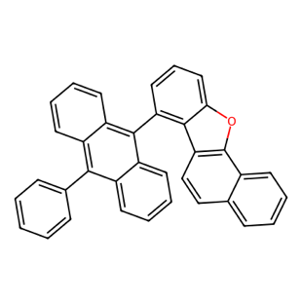

 | 是 | rdkit-molecule-drawer | 用 RDKit 根据 SMILES 绘制分子结构图。 |  | 请帮我画出这个smiles式对应的分子结构。 Smiles式：C1=CC=C(C=C1)C2=C3C=CC=CC3=C(C4=C2C=CC=C4)C5=C6C7=C(C8=C(C=CC=C8)C=C7)OC6=CC=C5 | 已根据你给的 SMILES 画出 2D 分子结构，并用 RDKit 校验通过。 分子式：C₃₆H₂₂O 精确分子量：470.1671 Canonical SMILES：c1ccc(-c2c3ccccc3c(-c3cccc4oc5c6ccccc6ccc5c34)c3ccccc23)cc1 |  | C36H22O.png | 无 | 无 | 无 | rdkit-molecule-drawer | draw_molecule.py | 是
 | 是 | rdkit-molecule-drawer | 用 RDKit 根据 SMILES 绘制分子结构图。 |  | O=C(NCC1=CC=CC=C1)C2=CC=C(N3CCN(C4=CC=CC=C4)CC3)C=C2 这是一个什么分子？ | 这是一个芳基哌嗪苯甲酰胺类分子。 推荐名称：N-benzyl-4-(4-phenylpiperazin-1-yl)benzamide 中文可写作：N-苄基-4-(4-苯基哌嗪-1-基)苯甲酰胺 结构特征： 中心是对位取代苯甲酰胺 酰胺 N 上连一个 苄基 –CH₂–Ph 苯甲酰胺环对位连一个 4-苯基哌嗪基 分子式：C₂₄H₂₅N₃O 精确分子量：371.1998 我已用 RDKit 校验并绘制了 2D 结构，和你给的 SMILES 一致。 | 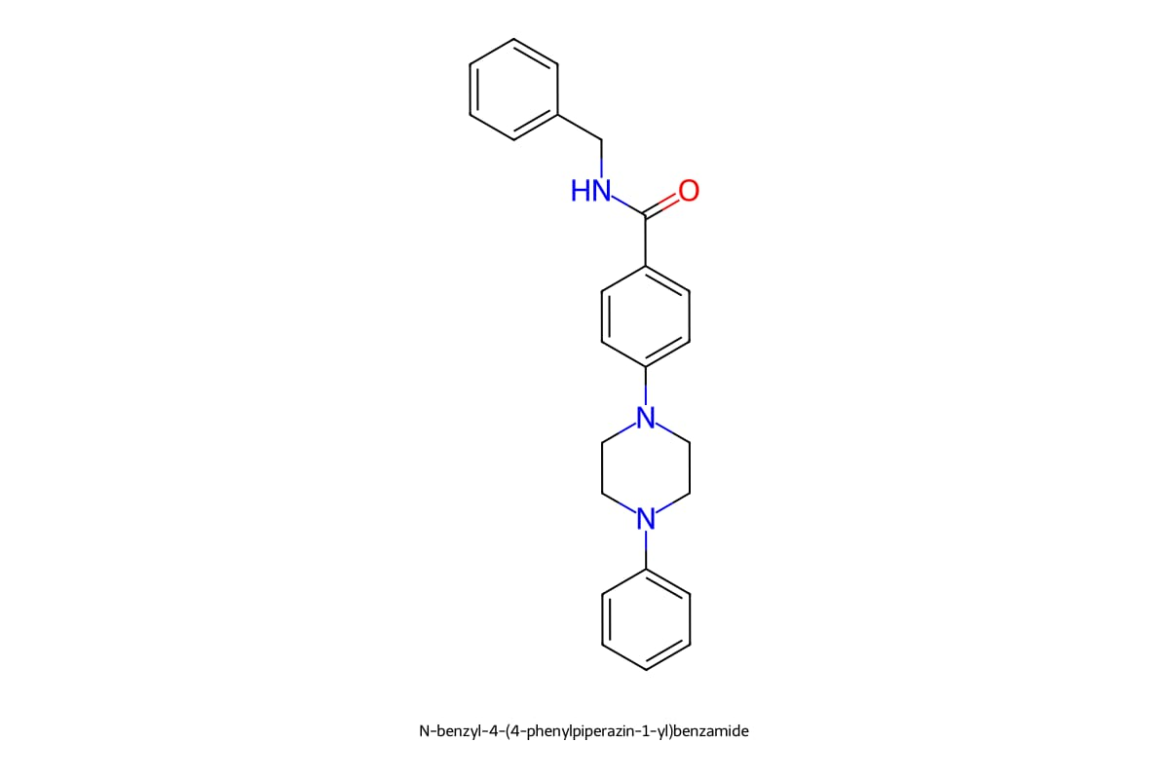 | 无 | 无 | 无 | 无 | rdkit-molecule-drawer | 无 | 是 | N-benzyl-4-(4-phenylpiperazin-1-yl)benzamide 中文可写作：N-苄基-4-(4-苯基哌嗪-1-基)苯甲酰胺
 | 是 | rdkit-molecule-drawer | 用 RDKit 根据 SMILES 绘制分子结构图。 |  | 请你画出带原子编号的 DABNA-1 分子结构， 以图片的形式发给我。 | 已画好并检查过：DABNA-1，重原子 1–33 编号，包含 B/N/C 原子编号。 |  | DABNA-1_report.png | 无 | 无 | 无 | rdkit-molecule-drawer | draw_molecule.py | 是
 | 是 | ijp-blue-material-advisor | IJP 蓝光 OLED 材料设计与优化建议。 |  | 在当前的印刷蓝光器件中，降低b-prime的HOMO能级可能会带来效果和风险？ | 降低 B-prime 的 HOMO 能级，本质上是在调节 HTL/B-prime/EML 之间的空穴注入与界面复合。可能有好处，但风险也很明显。 可能带来的效果： 抑制过量空穴注入 如果当前印刷蓝光器件偏“空穴过剩”，B-prime HOMO 降低后，HTL → B-prime 的空穴注入势垒增大。 空穴通量下降，可能改善电子/空穴平衡。 表现上可能看到： EQE 提升； roll-off 降低； 复合区更集中在 EML 内部； 激子/极化子淬灭减弱。 减少界面空穴积累或客体过度 trapping 如果原 B-prime HOMO 过浅，容易在 HTL/B-prime 或 B-prime/EML 附近形成空穴富集。 适当降低 HOMO 后，可降低界面局部高电荷密度。 对蓝光寿命可能有利，尤其是降低 HTL/EML 界面降解。 增强电子/激子阻挡能力的协同作用 若 B-prime 同时承担电子阻挡或激子管理功能，较深 HOMO 可能帮助限制空穴过度穿透，使复合区位置更可控。 对印刷器件中界面不够 sharp 的情况，可能有一定缓冲作用。 主要风险： 驱动电压上升 HOMO 降低会增加 HTL → B-prime 的空穴注入势垒。 最直接风险是电压升高，尤其在低亮度和中高亮度区都会体现。 空穴不足，复合区反向偏移 如果本来不是空穴过剩，而是电子不足或空穴传输已受限，再降低 B-prime HOMO 会进一步削弱空穴注入。 可能导致复合区靠近 HTL/B-prime 界面，反而增加界面淬灭和寿命劣化。 界面电荷积累加重 势垒过大时，空穴会堆积在 HTL/B-prime 界面。 这会带来： 电压升高； 界面极化； 局部 Joule heating； HTL 或 B-prime 氧化态降解； LT95/LT97 变差。 效率可能先升后降 轻微降低 HOMO：可能改善电荷平衡，EQE 上升。 过度降低 HOMO：空穴注入受阻，复合效率下降，EQE/CE 下降，电压升高。 所以它通常不是单调优化项，而是存在最佳窗口。 印刷膜层风险 印刷 B-prime 若 HOMO 降低来自更强吸电子结构或更极性基团，可能改变溶解性、成膜形貌、与 HTL/EML 的界面混溶。 需要同步看 U%、pin point、AFM、PL quenching 和残留溶剂，不然电性改善可能被成膜问题抵消。 我的判断： 如果当前蓝光器件表现为 低电压但效率/寿命受限、roll-off 明显、疑似空穴过剩，降低 B-prime HOMO 是值得尝试的方向。 但如果当前已经 电压偏高、J-V 电流偏低、空穴注入不足，继续降低 HOMO 风险较大，可能直接牺牲电压和寿命。 建议把 B-prime HOMO 做成 阶梯式 DOE，比如相对当前材料下调 0.1 / 0.2 / 0.3 eV，同时监控： J-V-L； EQE-roll-off； LT95/LT97； EML/界面 PL quenching； 阻抗或 transient EL； HTL/B-prime/EML 单载流子器件。 | 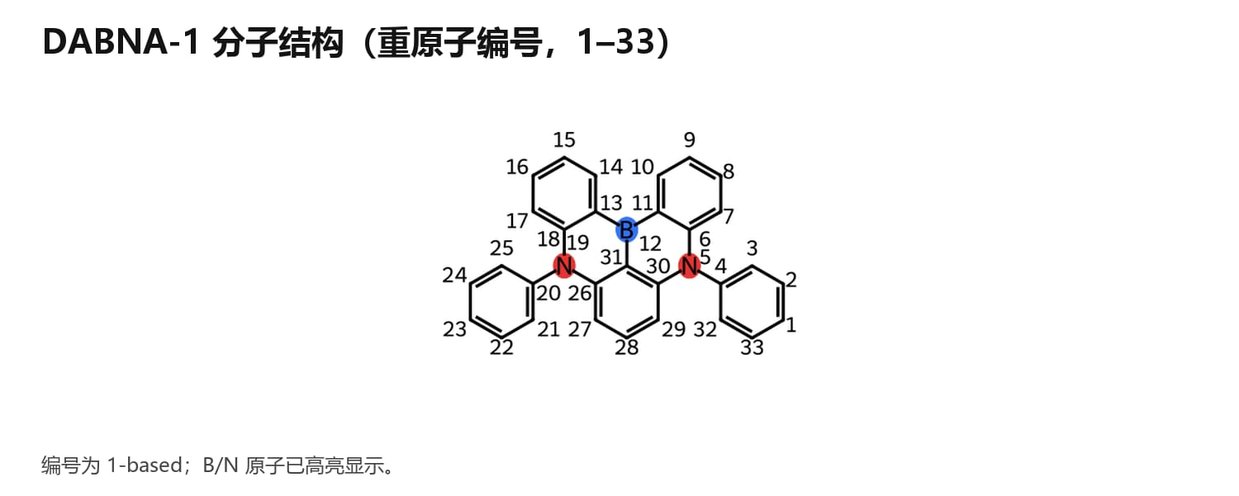 | 无 | 无 | 无 | 无 | ijp-blue-material-advisor | 无 | 否
 | 是 | ijp-blue-material-advisor | IJP 蓝光 OLED 材料设计与优化建议。 |  | DABNA-1在B原子的对位连接二苯胺单元，会对分子整体结构有何影响？ | 会明显把 DABNA-1 从“纯 MR-TADF 窄谱骨架”推向 MR-CT 混合型分子。核心影响如下： 电子结构：增强 donor–acceptor 推拉 B 原子是强缺电子中心，B 对位接 二苯胺 DPA 这种给电子单元，会形成更强的 para 共轭推拉。 HOMO 会向二苯胺单元外延，LUMO 仍主要集中在 DABNA 的 B/N 多重共振核心。 结果是 HOMO–LUMO 重叠降低，CT 成分增加。 光谱：大概率红移、FWHM 变宽 DPA 给电子性会抬高 HOMO，降低能隙，发射容易红移。 MR 特征被 CT 成分稀释后，振动耦合增强，窄谱优势可能下降，FWHM 可能变宽。 对深蓝色纯度不利，CIEy 可能升高。 构型：外围更立体、非平面化 二苯胺本身是扭转的 propeller-like 结构，两个苯环通常不与主骨架完全共平面。 DABNA 核心仍可能保持较高刚性和平面性，但外围 DPA 会引入明显三维体积。 这种扭曲有利于降低分子间 π–π 堆积，但也会削弱主骨架有效共轭的可控性。 分子间作用：可能抑制聚集和 excimer DPA 体积大，可以作为空间屏蔽基团，降低 DABNA 核心 face-to-face 堆叠。 对高掺杂薄膜、IJP 成膜中的聚集淬灭可能有帮助。 但如果 CT 态太强，薄膜中极性环境/构象分布会带来发射展宽。 电荷行为：更偏空穴捕获 DPA 是典型空穴传输/给电子单元，会提高分子的空穴亲和性。 作为蓝光客体时，可能增强空穴 trapping，改变复合区位置。 但 DPA 氧化态稳定性一般要重点评估，长期电应力下可能成为寿命风险点。 一句话判断： DABNA-1 在 B 对位接二苯胺，会让分子更“给受体化”、更立体、聚集更弱，但代价通常是 红移、谱带变宽、MR 窄谱特征下降、蓝色纯度变差。如果目标是深蓝窄谱，这个设计风险偏高；如果目标是改善溶解性、成膜和抗聚集，可以考虑，但最好用较弱 donor、间位连接或加大扭转隔离来控制 CT 成分。 |  | 无 | 无 | 无 | 无 | ijp-blue-material-advisor | 无 | 否
 | 是 | ijp-blue-material-advisor | IJP 蓝光 OLED 材料设计与优化建议。 |  | 如何设计BH分子，帮助溶液法IJP OLED的EML中的BD分子获得更高水平取向度？ | 可以从 BH 主体分子的“形状、刚性、极性、相容性、成膜动力学” 去设计，让 BD 在 IJP-EML 中更容易以“躺平”方式取向。核心不是单纯提高 BH 的 Tg，而是让 BD 在干燥成膜过程中受到一个有利于水平排列的局部环境。 1. BH 分子形状：优先设计“扁平/盘状/短棒状”主体 BD 水平取向通常受周围基质的各向异性约束影响。BH 如果本身是完全球形、强扭曲、无方向性的三维结构，对 BD 的取向诱导较弱。 建议 BH 具备： 刚性芳香骨架； 较高长宽比或盘状结构； 分子厚度不要太大； 避免过度 spiro/四面体化导致局部环境各向同性。 较优方向： 蒽、芴、咔唑、二苯并呋喃、二苯并噻吩等刚性芳香单元组合； 非完全共平面，但要有明确主平面； 主体分子自身倾向水平堆积，可带动 BD 水平取向。 2. BH 刚性：提高玻璃态下的取向冻结能力 IJP 成膜过程中，BD 在溶剂挥发末期仍有一定构象/取向重排空间。BH 如果太软，薄膜干燥后局部环境容易无序化。 BH 应该： 高 Tg； 高构象刚性； 低自由体积塌缩； 干燥过程中不强烈结晶。 但要注意： 刚性太高 + 溶解性差 会导致 IJP 膜质变差、pin point 或相分离，反而降低器件性能。 3. BH–BD 相互作用：中等相容，不要强 CT/强偶极束缚 想让 BD 水平取向提高，BH 需要“托住”BD，而不是强烈拉扯 BD。 建议： BH 与 BD 有适度 π–π / CH–π 相互作用； 极性不要太强； 避免强 donor–acceptor 相互作用导致 BD 局部 CT 态增强； 避免 BH 上强偶极基团随机取向，打乱 BD 的跃迁偶极取向。 如果 BH 与 BD 相互作用太弱：BD自聚集，形成 excimer/肩峰。 如果太强：BD 构象被扭曲，FWHM 变宽、PLQY 下降、取向不一定更好。 4. BH 能级和电荷陷阱：不要为了取向牺牲电荷平衡 BH 设计不能只看取向。对蓝光 EML，BH 还要保证： Triplet energy 足够高，避免反向能量转移； HOMO/LUMO 与 BD、sensitizer 或 transport 层匹配； 不形成过强空穴/电子陷阱； 不把复合区推到界面。 否则即使 BD 水平取向提高，器件也可能表现为： 电压升高； roll-off 变差； LT95 下降； 界面淬灭增强。 5. 溶液法/IJP 特有设计：BH 要控制干燥过程中的分子排列 IJP 和蒸镀不同，BH 还要影响液滴干燥、溶剂挥发和相分离。 建议 BH 具备： 良好溶解性，但不过度柔性烷基化； 与 BD、sensitizer 溶解参数接近； 干燥过程中不先析出； 不诱导 BD 向表面或边缘富集； 可形成均匀 amorphous film。 取代基建议： 可用短支链烷基、芳基、环烷基改善溶解性； 避免长直链烷基过多，否则膜软、取向冻结差； 避免强极性柔性链过多，否则残留溶剂和形貌风险增加。 6. 结构设计方向 我会优先考虑这几类 BH： 方向 A：刚性芳香平面型 BH 目标：提高局部各向异性，诱导 BD 水平排列。 结构特征： 蒽/芴/二苯并呋喃/二苯并噻吩为核心； 两侧接芳基或咔唑类单元； 保持一定扭转，避免结晶； 分子整体有明显主平面。 优点：有利于取向、PLQY、能量传递。 风险：溶解性、结晶、IJP 膜均匀性要控制。 方向 B：弱三维但保留主平面的 BH 目标：兼顾高取向和抗聚集。 结构特征： 主骨架较刚性； 外围引入 ortho-alkyl、cycloalkyl 或 bulky aryl； 让 BH 不强 π–π 堆积，但仍有主平面方向。 优点：降低相分离和结晶风险。 风险：外围太 bulky 会削弱对 BD 的取向诱导。 方向 C：BH 混合体系 用两种 BH 协同： BH1：刚性、平面、诱导取向； BH2：高 Tg、抗结晶、改善成膜； BD 分散在 BH1/BH2 形成的稳定 amorphous matrix 中。 这个对 IJP 比单一 BH 更现实，因为单一材料很难同时满足取向、溶解、膜质、能级和寿命。 7. 不建议的 BH 设计 尽量避免： 过度球形化的主体； 大量 spiro/四面体结构导致各向同性太强； 长烷基链太多，膜太软； 强极性基团过多，导致溶剂残留和局部场扰动； 与 BD 形成强 CT 复合的 donor/acceptor 组合； 过度平面导致结晶或 BD 聚集。 推荐验证 DOE 建议做一个小矩阵： BH 分子形状：平面型 / 半扭曲型 / 三维型； BH Tg：中 / 高； BH:BD 相容性：弱 / 中 / 强； BD 掺杂浓度：低 / 中 / 高； 溶剂挥发速率：快 / 中 / |  | 无 | 无 | 无 | 无 | ijp-blue-material-advisor | 无 | 否
 | 是 | ijp-blue-oled-rca | IJP/溶液法蓝光 OLED 器件失效与性能根因分析。 |  | 相同一套材料体系下，蓝光 TOP emission 器件比 bottom emission器件的J25 寿命低 30-40% 的原因可能是什么？ | 结论先说：最可能不是材料本征差，而是 TOP 结构引入的电极界面、微腔、电荷平衡和热效应共同导致蓝光 EML 加速老化。 我会把贡献拆成： TOP 半透明阴极沉积损伤 / 金属扩散：25–35% TOP 微腔导致复合区与光场分布改变：20–30% 电荷平衡变化，复合区靠近界面：20–25% TOP 器件功耗与热管理差异：10–15% CPL / 封装 / 顶电极稳定性影响：5–10% 合计约 100%。 1. TOP 半透明阴极沉积损伤 / 金属扩散：25–35% TOP emission 通常需要在有机层上方蒸镀半透明阴极和 CPL。相比 bottom emission，TOP 对上电极界面更敏感。 可能机制： Ag、Mg:Ag、Al/Ag 等金属原子向 ETL/EIL 甚至 EML 渗透； 阴极蒸镀高能粒子损伤有机层； 半透明阴极成膜不连续，形成局部高场点； EIL/ETL 被金属污染后形成陷阱； 蓝光高能激子更容易被界面缺陷淬灭。 验证特征： TOP 初始电压偏高； 漏电或低电流区 J-V 异常； 老化后暗点/局部失效增加； 增加保护层、加厚 EIL/ETL 后寿命恢复； 更温和阴极沉积条件下寿命改善。 2. 微腔导致复合区/光场分布变化：20–30% TOP emission 是强微腔结构。即使材料相同，光学环境和发光区位置也不同。 可能机制： EML 内光场峰值位置改变； 发光区靠近金属半透明阴极，metal quenching 增强； Purcell effect 改变辐射/非辐射竞争； plasmon loss 增强； 局部光热或高激子密度区域加剧老化。 特别是蓝光能量高，靠近金属或界面时更容易发生非辐射损耗和界面降解。 验证特征： 改变 spacer 厚度后，TOP 寿命明显变化； EL 光谱随角度变化明显； TOP 的光谱峰位/FWHM/CIEy 与 bottom 明显不同； 模拟得到发光区与光场峰值或金属界面距离不匹配。 3. 电荷平衡变化，复合区靠近界面：20–25% 虽然材料体系相同，但 TOP 和 bottom 的厚度设计通常不同。厚度变化会改变电场、电荷传输和复合区位置。 可能机制： HTL/ETL 厚度为配合微腔被调整； 电子/空穴平衡被破坏； 复合区变窄； 复合区靠近 HTL/EML 或 EML/ETL 界面； 局部 exciton-polaron quenching、TTA/TPA 增强； 蓝光 emitter、sensitizer 或 host 局部老化加速。 验证特征： TOP roll-off 更严重； J25 下 EQE 或 CE 下降更快； 老化后 EL 光谱出现长波肩峰或界面发光； 改 ETL/HTL 厚度、电荷传输层迁移率后寿命有明显响应。 4. 功耗和热管理差异：10–15% J25 是固定电流密度测试。如果 TOP 器件电压更高，则同样 J25 下功耗更高： P ≈ J × V 即使电压只高 0.2–0.5 V，也可能导致蓝光 EML 局部温升和寿命下降。 可能机制： TOP 半透明电极片阻较高； CPL/阴极结构导致散热路径变化； 电荷注入差导致驱动电压升高； 高温加速 host、BD、sensitizer 或界面降解。 验证特征： TOP J25 电压明显高于 bottom； 同 J 下 TOP 表面温升更高； 等功耗或等亮度测试时寿命差距缩小； 加强电极导电性或降低电压后寿命改善。 5. CPL / 顶电极 / 封装稳定性影响：5–10% TOP emission 多了 CPL 和半透明电极组合，可能引入额外不稳定因素。 可能机制： CPL 与阴极界面反应； CPL 吸收蓝光或导致局部热； 顶电极表面粗糙度/连续性差； 封装后水氧路径不同； 顶部膜层应力导致微裂纹或暗点。 验证特征： 更换 CPL 后寿命大幅变化； 不同 Ag 厚度或 CPL 厚度寿命差异明显； 封装前后或高温高湿后 TOP 衰减更快。 建议的验证 DOE 第一组：确认是否是电极界面问题 变量：EIL/ETL 厚度、阴极前保护层、Ag 厚度、蒸镀速率； 响应：J25 电压、LT95/LT97、漏电、暗点、EQE roll-off； 判断：如果加保护层或降低金属损伤后寿命恢复，主因就是 top cathode damage / diffusion。 第二组：确认是否是复合区位置问题 变量：HTL/ETL 厚度、B-prime/EBL/HBL 厚度、EML 中 ET/HT 比例； 响应：EL 光谱、roll-off、老化光谱、J-V-L； 判断：如果寿命随电荷平衡调节强烈变化，主因是 RZ 偏移或界面复合。 第三组：确认是否是微腔/金属近场问题 变量：EML 到 top cat |  | 无 | 无 | 无 | 无 | ijp-blue-oled-rca | 无 | 否
 | 是 | ijp-blue-oled-rca |  |  | 使用根因分析技能基于以前的经验和最近的验证实验结果分析B-prime层研发没有达到预期效果的原因 | 基于以前经验 + 最近验证结果，我的判断是：**B-prime 层研发不是“方向错误”，而是目前没有把“界面保护、激子限制、电荷平衡、溶剂耐受、厚度窗口”同时调到同一个窗口里。**\n\n**核心结论：B-prime 已验证能提升 BI/EQE，但没有稳定兑现寿命收益，且常伴随升压、寿命离散或 CIEy 波动。**\n\n---\n\n**一、已看到的实验事实**\n\n1. **PFB301 / PFB303 能提升效率**\n - SHB-96 体系中，Ref BI 约 180；\n - PFB301 可到约 207；\n - PFB303 可到约 203；\n - EQE 也明显提升。\n 说明 B-prime 对激子限制、界面淬灭抑制或无效电流降低是有效的。\n\n2. **但寿命没有同步提升**\n - PFB301 效率提升明显，但寿命低于 Ref；\n - PFB303 寿命离散；\n - 早期结果中 PFB303 10 nm、15 nm 仍出现寿命下降趋势。\n Source: memory/2026-05-12.md#L17-L24\n\n3. **PFB303 厚度优化出现积极信号**\n - 4–6 nm 时效果有限；\n - 12–15 nm 时 BI/EQE 和寿命均改善，且电压基本不变；\n - 这说明 PFB303 不是“材料天然无效”，而是强依赖厚度、结构和电荷匹配窗口。\n\n4. **外部文献/经验支持 B-prime 要很薄且窗口窄**\n SID P-218 类似 robust layer 的经验是：**1–2 nm 可改善电荷平衡/复合区/寿命，过厚 3 nm 反而造成阻挡和退化**。\n Source: memory/2026-05-15.md#L24-L26\n 这说明 B-prime 不是简单越厚越好，不同体系存在完全不同的最优厚度。\n\n---\n\n**二、根因贡献比例：为什么没有达到预期**\n\n这是基于现有实验的证据加权估计，不是严格 ANOVA 计算。\n\n1. **电荷阻挡过强 / 复合区过度集中：25%**\n B-prime 提升 BI/EQE，说明它确实增强了激子或载流子限制；但同时电压上升、寿命下降，说明局部载流子/激子密度可能过高。\n 表现为：效率上升，但 LT95 不升反降。\n\n2. **厚度窗口和覆盖性没有稳定锁定：22%**\n 过薄时覆盖不足，界面保护不连续；过厚时形成传输阻力。\n PFB303 12–15 nm 有改善，说明当前主要问题不是“有没有 B-prime”，而是“厚度和结构窗口是否匹配”。\n\n3. **B-prime / EML 溶剂兼容和界面互溶：18%**\n PFB 系列对苯甲酸甲酯、叔丁基苯的耐受性差异明显。\n 如果后续 EML 墨水部分溶胀或破坏 B-prime，初始效率可能提升，但寿命和重复性会变差。\n\n4. **材料本征稳定性 / 残留 / 交联问题：12%**\n 交联型 B-prime 有潜力，但未交联残留、交联度不清、残余小分子都会成为寿命风险。\n 这类问题通常不一定立刻体现在 J-V-L 上，但会体现在 LT95 离散上。\n\n5. **没有和 HB / ET / LiQ 电荷体系协同优化：12%**\n B-prime 改变复合区后，原来的 ETL、HB、LiQ 比例可能不再最优。\n 慢传输 HB/ET 能提升寿命但牺牲 BI，说明电荷动力学是关键矛盾。\n\n6. **光学腔和 CIEy 副作用：6%**\n B-prime 厚度改变后，CIEy、Peak、FWHM 会轻微漂移。\n PFB303 12 nm CIEy 偏高，15 nm 相对更好，说明光学补偿也需要纳入。\n\n7. **批次 / 工艺 / 测试可比性不足：5%**\n 部分结果跨批次、跨结构、同光色控制不完全，导致“寿命下降”与“厚度改善”之间存在表观矛盾，需要同批次复验拆分。\n\n---\n\n**三、根因排序后的判断**\n\nB-prime 层研发没有达到预期，最可能不是因为：\n\n> B-prime 方向无效。\n\n而是因为：\n\n> 当前 B-prime 主要实现了“效率增强”，但还没有稳定实现“低升压 + 复合区不过度集中 + 抗溶剂界面稳定 + 寿命提升”的综合窗口。\n\n也就是说，B-prime 现在更像一个**强界面调节器**，不是一个天然安全的寿命增强层。\n\n---\n\n**四、下一步验证建议**\n\n**1. DOE 实验验证**\n\n优先做同批次矩阵：\n\n- |  | 无 | 无 | 无 | 无 | ijp-blue-oled-rca | root_cause_scoring.py contribution_analysis.py evidence_weight_update.py | 否
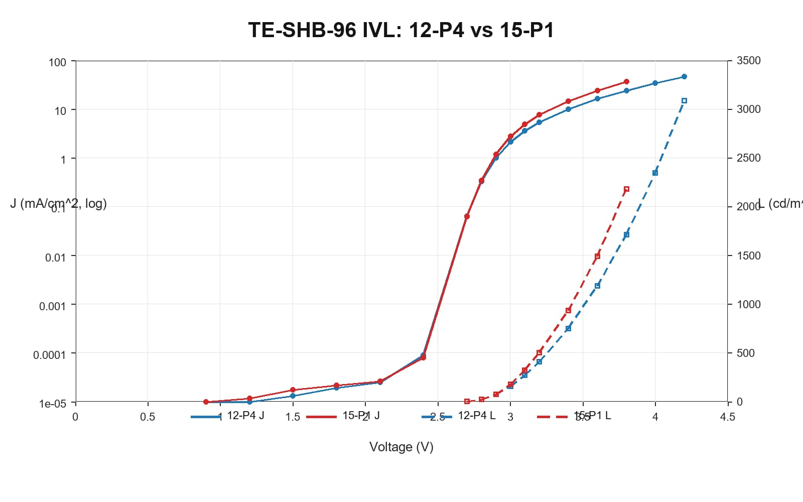
 | 是 | ivl-chart-generator | 从 OLED 实验 Excel 生成 IVL 曲线工作簿。 | TE-SHB-96测试原始数据.xlsx | 请在同一个图内绘出12-P4和15-P1的IVL曲线 |  |  | 汇总.xlsx TE-SHB-96测试原始数据_IVL曲线.xlsx | 无 | 无 | 无 | ivl-chart-generator | ivl_pipeline.py | 是
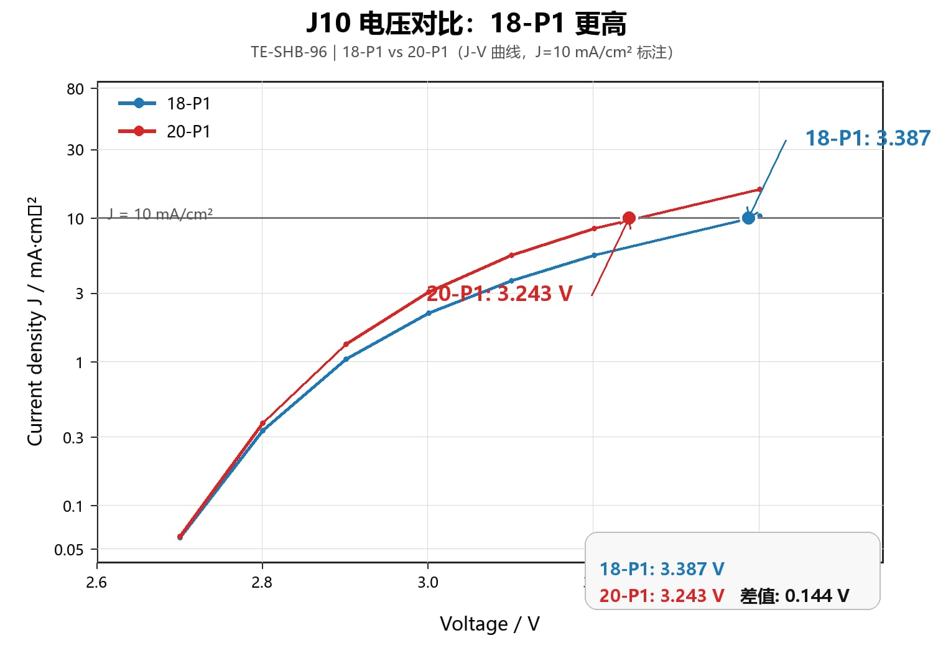
 | 是 | ivl-chart-generator | 从 OLED 实验 Excel 生成 IVL 曲线工作簿。 | TE-SHB-96测试原始数据.xlsx | 18-P1和20-P1，哪个J10电压更高？ | 18-P1 的 J10 电压更高。 18-P1：3.387 V 20-P1：3.243 V 差值：18-P1 高约 0.144 V 说明：J10 电压按 J=10 mA/cm² 线性插值得到，图中已标注。 |  | 汇总.xlsx TE-SHB-96测试原始数据_IVL曲线.xlsx | 无 | 无 | 无 | ivl-chart-generator | ivl_pipeline.py | 是 | 18-P1 的 J10 电压更高
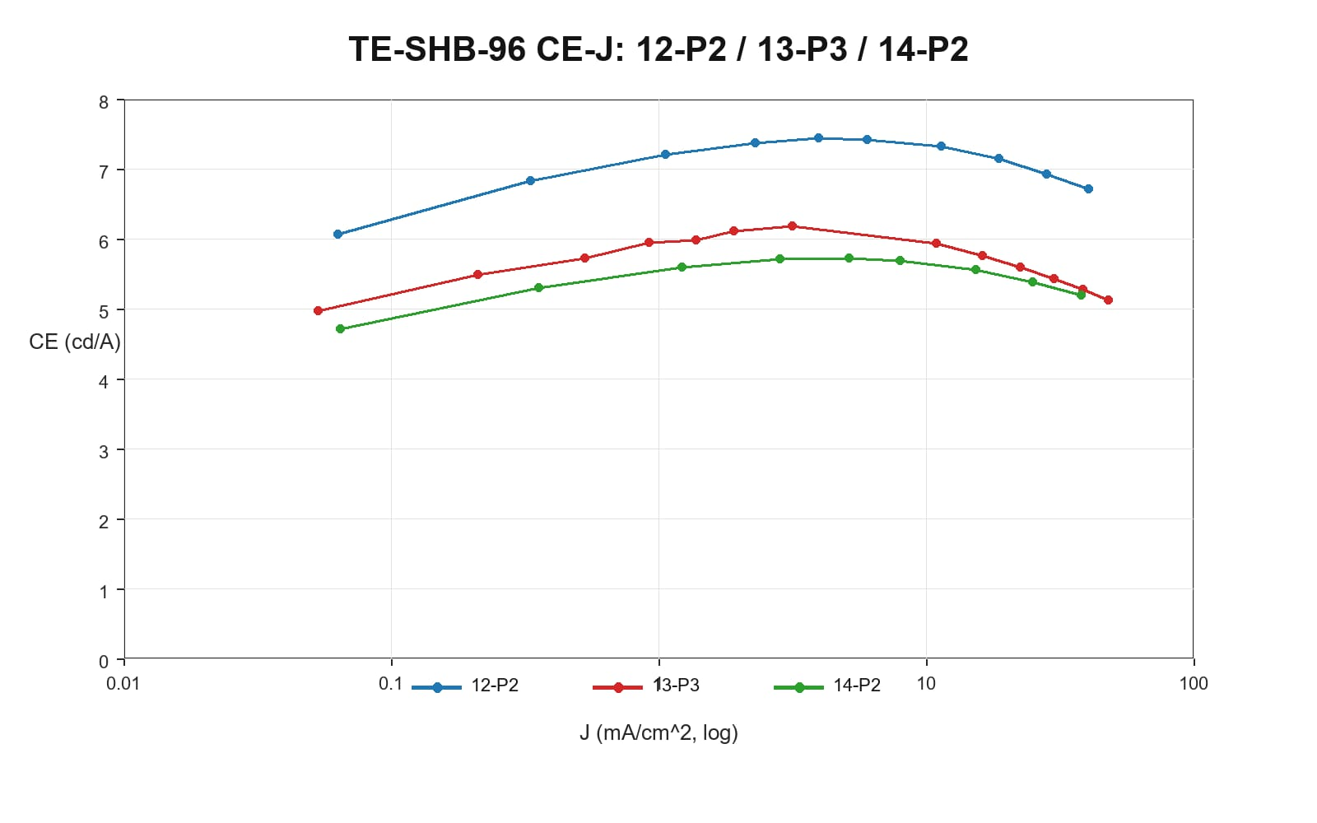
 | 是 | ivl-chart-generator | 从 OLED 实验 Excel 生成 IVL 曲线工作簿。 | TE-SHB-96测试原始数据.xlsx | 画出12-P2, 13-P3, 14-P2 的CE-J曲线 |  |  | 汇总.xlsx TE-SHB-96测试原始数据_IVL曲线.xlsx | 无 | 无 | 无 | ivl-chart-generator | ivl_pipeline.py | 是
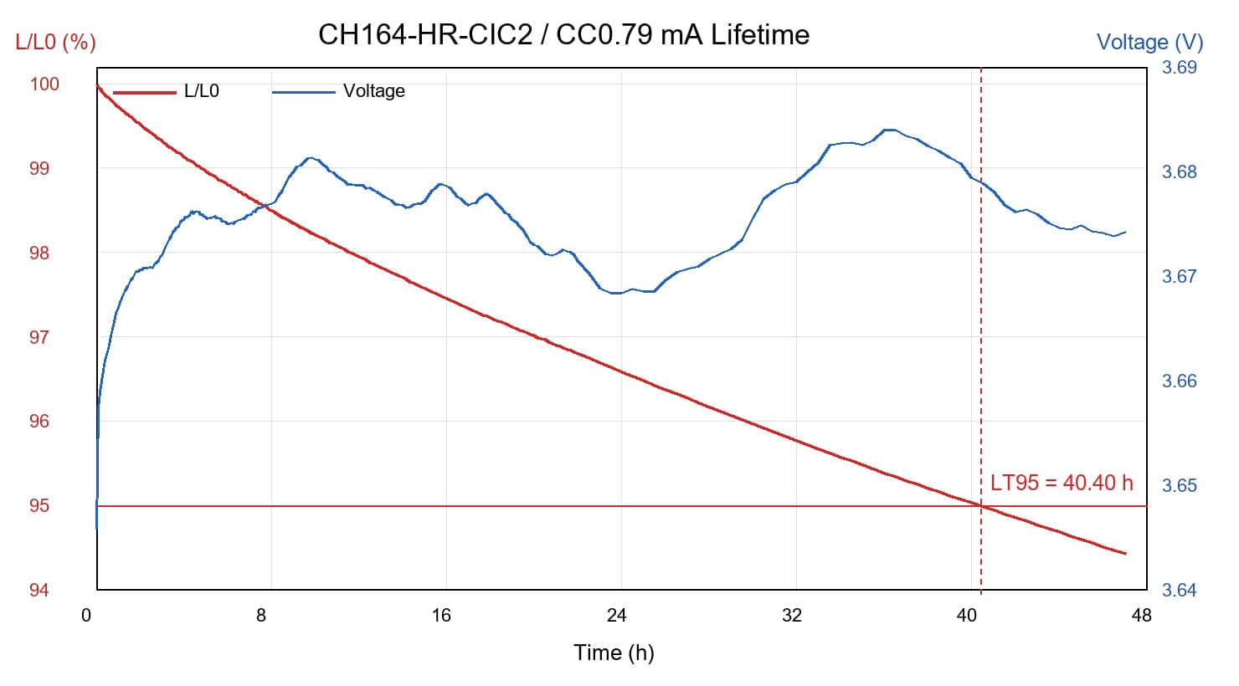
 | 是 | lt-lifetime-plotter | 生成寿命、LT95、亮度衰减、电压变化曲线。 | CH164-HR-CIC2-260331-HRF494WCJ094 030031-XBY-260401-4-1-CC0.79mA.csv | 用这个数据画出LT曲线。 |  | 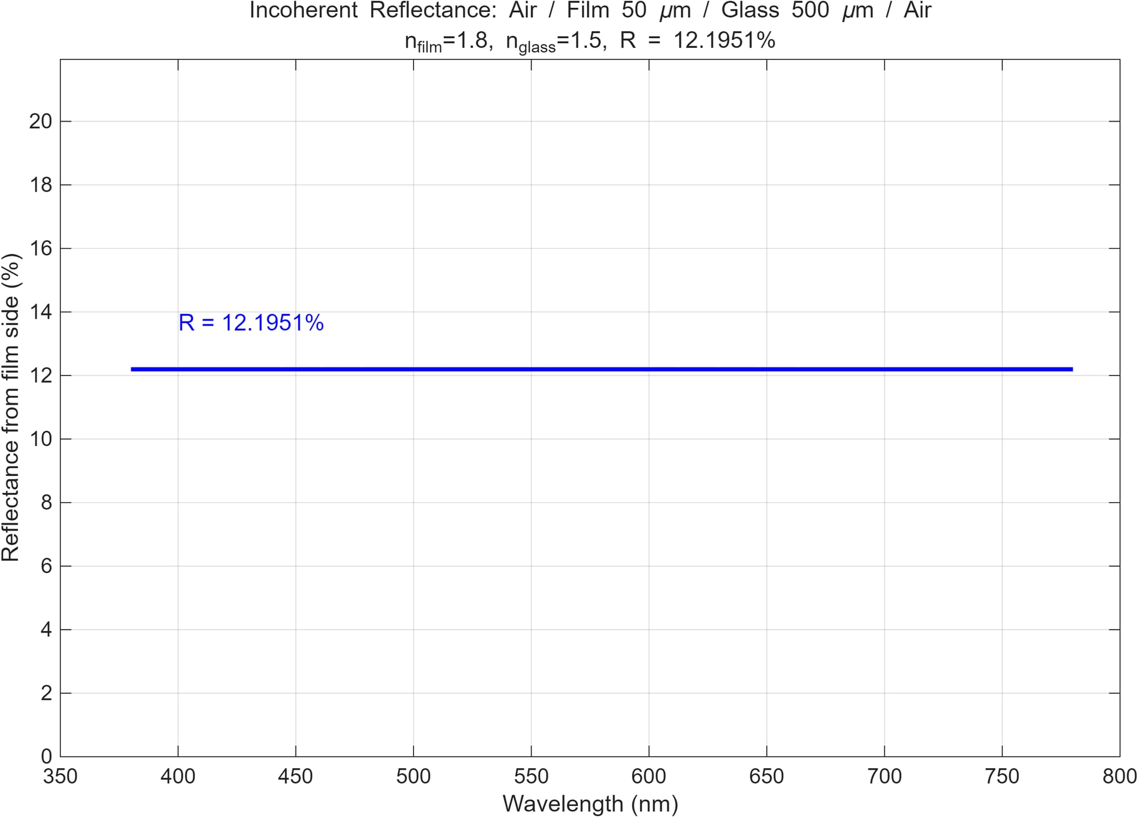 | {input_path.stem}_IVL曲线.xlsx | 无 | 无 | 无 | lt-lifetime-plotter | process_lt_data.py | 是
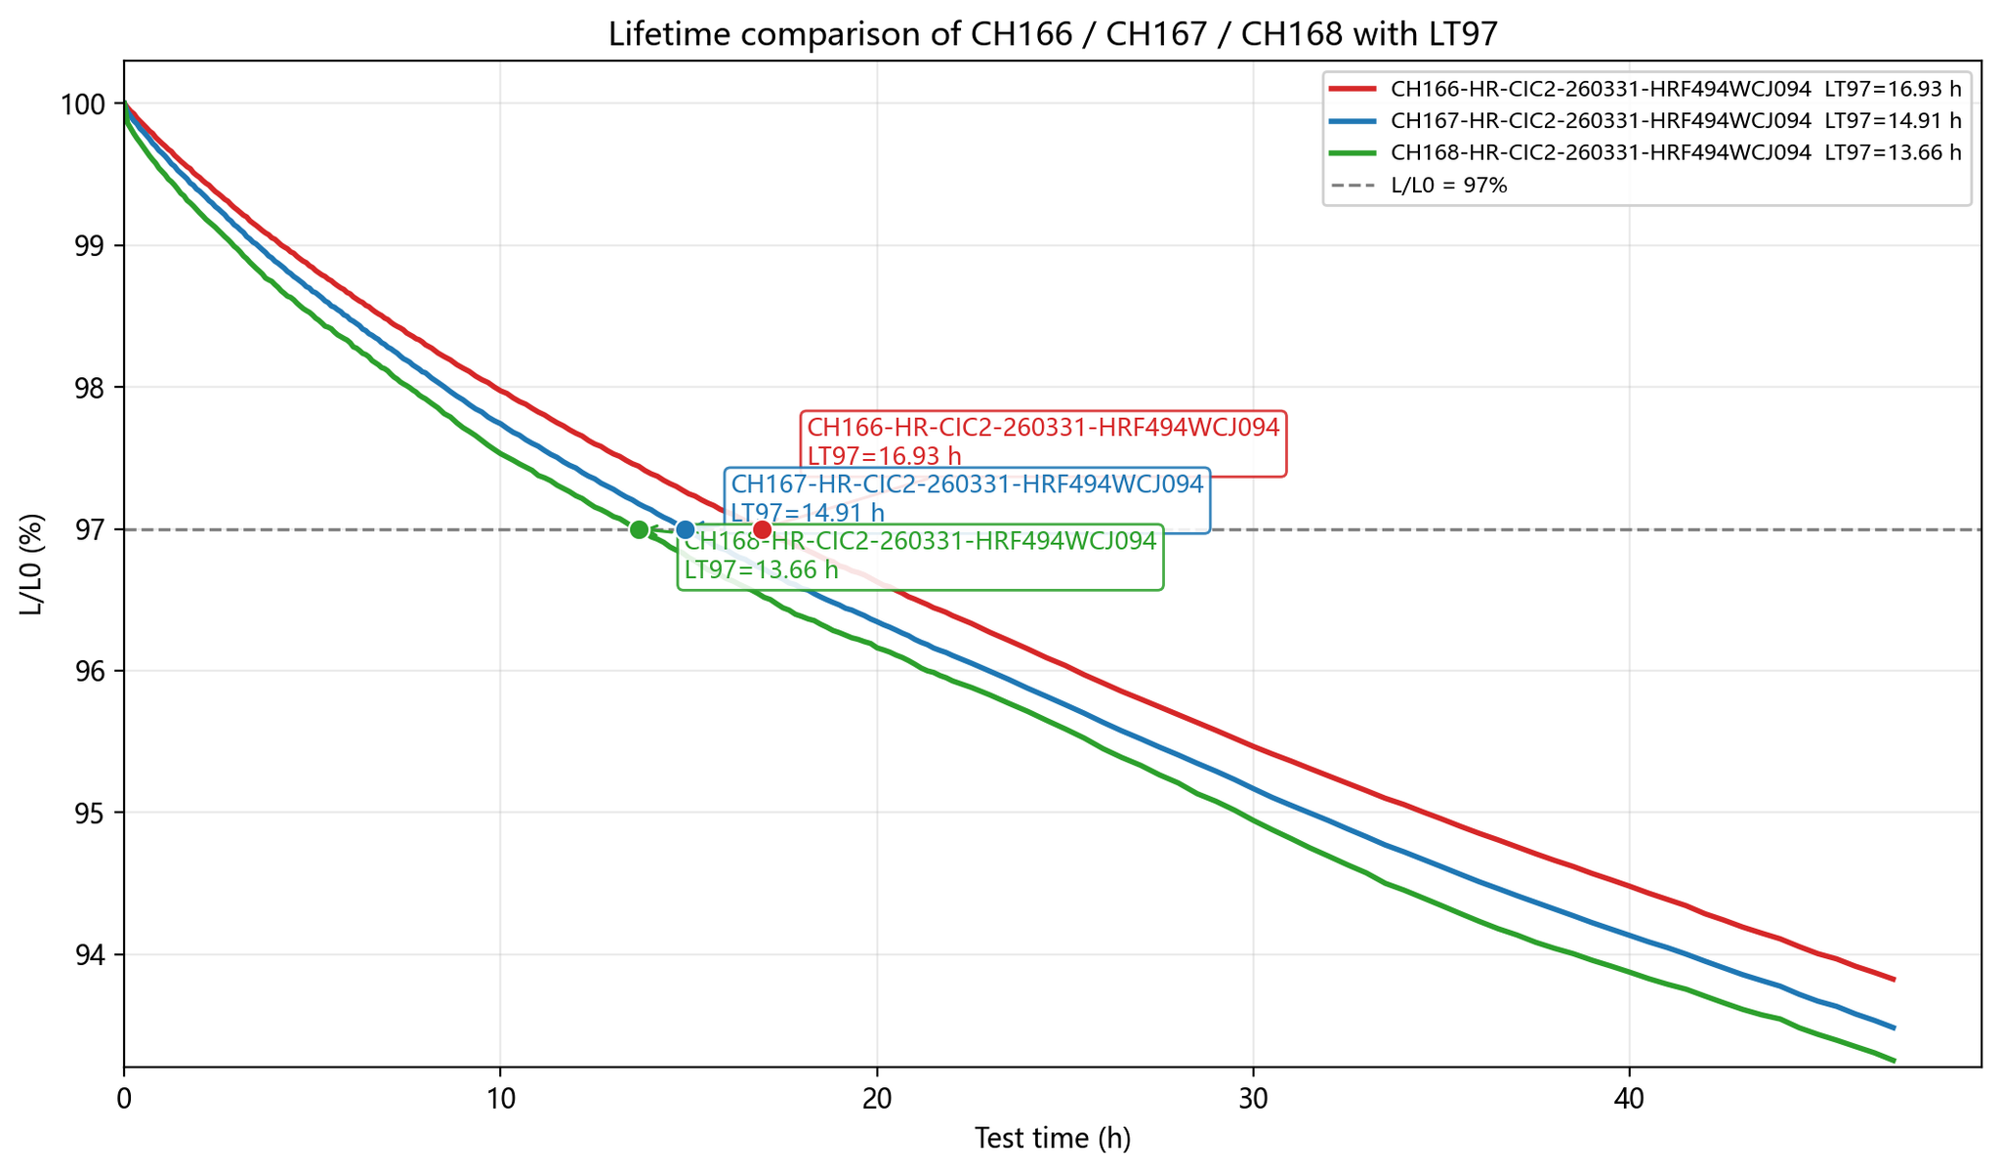
 | 是 | lt-lifetime-plotter | 生成寿命、LT95、亮度衰减、电压变化曲线。 | CH166-HR-CIC2-260331-HRF494WCJ094 030031-XBY-260401-6-1-CC0.79mA.csv CH167-HR-CIC2-260331-HRF494WCJ094 030031-XBY-260401-7-3-CC0.79mA.csv CH168-HR-CIC2-260331-HRF494WCJ094 030031-XBY-260401-8-1-CC0.79mA.csv | 这个器件的LT97是多少？ | 已完成 3 个器件寿命曲线对比，并标注 LT97。 CH166：LT97 = 16.93 h CH167：LT97 = 14.91 h CH168：LT97 = 13.66 h 按 L/L0 = 97% 线性插值得到。 |  | {input_path.stem}_IVL曲线.xlsx | 无 | 无 | 无 | lt-lifetime-plotter | process_lt_data.py | 是 | CH166：LT97 = 16.93 h CH167：LT97 = 14.91 h CH168：LT97 = 13.66 h
 | 是 | lt-lifetime-plotter | 生成寿命、LT95、亮度衰减、电压变化曲线。 | CH167-HR-CIC2-260331-HRF494WCJ094 030031-XBY-260401-7-3-CC0.79mA.csv CH168-HR-CIC2-260331-HRF494WCJ094 030031-XBY-260401-8-1-CC0.79mA.csv | 请对比分析这两个器件的LT曲线数据 |  | 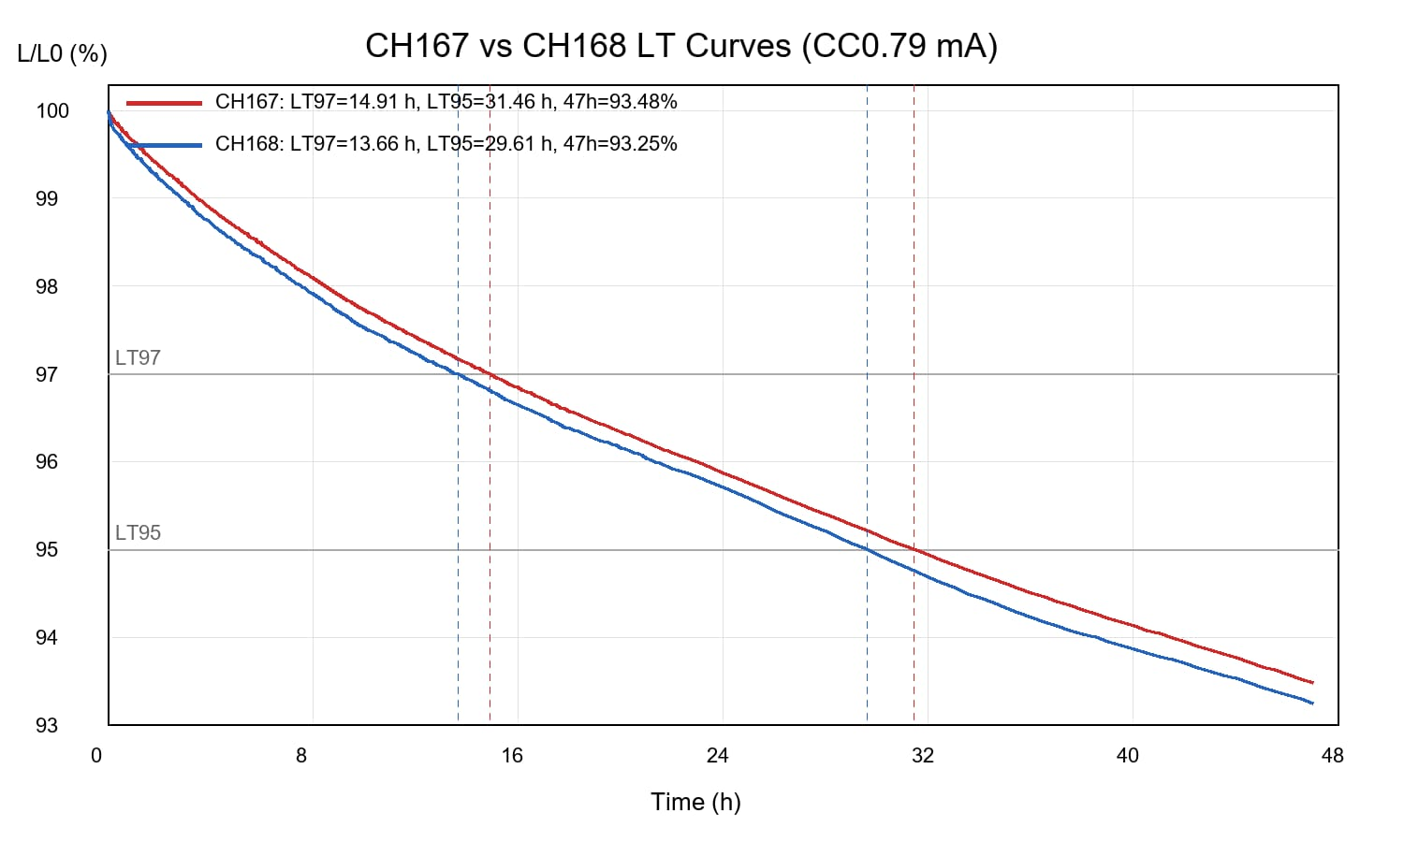 | {input_path.stem}_IVL曲线.xlsx | 无 | 无 | 无 | lt-lifetime-plotter | process_lt_data.py | 是
 | 是 | private-document-parser | 解析图片、Word、PPT、Excel、PDF私有文档。 | EML膜层厚度对比实验.pptx | 请分析请解读接下来上传的这份报告，EML厚度的变化对器件的哪些性能产生了影响。 | 1. 电压明显升高 EML 越厚，器件驱动电压越高。从 20 → 35 nm，@1000nit 电压约增加 0.46 V。 说明 EML 加厚后，载流子传输阻抗增加，器件更难驱动。 2. 效率下降，BI 持续变差 报告中给出的 BI 趋势是： 142 → 140 → 135 → 134 @ CIEy 0.046 也就是 EML 越厚，单位色坐标下的效率收益下降。 3. 寿命先改善，过厚后变差 寿命不是单调变化，而是存在最佳区间。可以理解为： 20 nm 偏薄：复合区可能更靠近界面，界面激子/载流子淬灭更明显，寿命较短。 25–30 nm 较合适：复合区被适当拉入 EML 内部，寿命改善。 35 nm 偏厚：电压升高、载流子不平衡/热负荷增加，寿命又下降。 所以寿命最佳点大概率在 25–30 nm，不是越厚越好。 4. 光色 / 光谱基本稳定 说明 EML 厚度变化没有明显改变发光主体光谱，峰位和半峰宽基本稳定。 主要问题不是光色漂移，而是电学和效率/寿命平衡。 5. 我的判断 这组数据说明： EML 加厚的主要影响顺序是： 电压升高 —— 最明显、单调恶化 效率 / BI 下降 —— 加厚后发光效率损失 寿命存在最佳厚度 —— 25–30 nm 较优，35 nm 开始变差 光色和光谱影响较小 —— CIE、WP、FWHM 基本稳定 **推荐厚度窗口：25–30 |  | EML膜层厚度对比实验_汇总.md | 无 | 无 | 无 | private-document-parser | parse_document.py | 是 | 1. 电压明显升高 2. 效率下降，BI 持续变差 3. 寿命先改善，过厚后变差
 | 是 | private-document-parser | 解析图片、Word、PPT、Excel、PDF私有文档。 | EML膜层厚度对比实验.pptx | 请分析我接下来上传的一份报告，解释为什么EML 厚度变化没有明显改变发光主体光谱，峰位和半峰宽？ | 报告里这个现象是合理的：EML 厚度 20→25→30→35 nm 明显影响了电压、BI、寿命，但没有明显改变发光主体的本征光谱。 核心原因有 4 个： 发光峰位/FWHM主要由 BM2216 的分子本征发射决定 本报告里 EML 都是 BM2216 1.0%，主客体体系、掺杂浓度没有变。 因此发光中心的局域激发态能级基本不变，峰位自然稳定在 约 463 nm。 FWHM 也主要由 MR/窄谱发光分子的振动耦合和局域极化环境决定，所以只在 14.3–15.0 nm 小范围波动。 EML变厚时，HTL同时变薄，整体光学腔长几乎被补偿了所以虽然 EML 在变厚，但 HTL+EML 的光学距离基本没大幅变化。对顶发射/微腔器件来说，峰位和谱形更受整体光学腔长、发光区位置影响；这里光学腔长被部分抵消，因此不会明显红移或蓝移。 20 nm EML 对应 HTL 约 56 nm，总厚度约 76 nm； 25 nm EML 对应 HTL 约 51 nm，总厚度约 76 nm； 30 nm EML 对应 HTL 约 43 nm，总厚度约 73 nm； 35 nm EML 对应 HTL 约 38 nm，总厚度约 73 nm。 复合区可能没有随EML厚度明显移动 如果载流子复合主要被界面势垒、载流子迁移率或陷阱位置“钉扎”在某一区域，例如 HTL/EML 附近或 EML 内固定区域，那么 EML加厚只是增加一部分非主要发光区域。 这样会导致： 电压升高； 电荷平衡变化； BI、效率、寿命变化； |  | EML膜层厚度对比实验_汇总.md | 无 | 无 | 无 | private-document-parser | parse_document.py | 否
 | 是 | private-document-parser | 解析图片、Word、PPT、Excel、PDF私有文档。 | 印刷蓝光OLED材料项目技术开发报告.docx | 我将上传一份报告，是关于GH组分变化验证的， 请你帮忙解读和分析，重点指出电压，效率和寿命的差异的原因。 | 这份报告的主线是：围绕可印刷蓝光 OLED 材料，先解决溶解性，再评价旋涂器件性能，最终明确高稳定蓝光主体和高效率窄谱蓝光客体的开发方向。 一、项目目标与阶段任务 总体目标：开发适用于印刷 OLED 的蓝光发光材料及配套功能材料/墨水，包括： 高效率蓝光发光客体材料； 高稳定性蓝光主体材料； 适配印刷工艺的功能材料和墨水体系。 本阶段目标：完成新型印刷蓝光 OLED 主客体材料的： 溶解性评价； 旋涂器件性能评价。 核心工作逻辑： 先筛选满足印刷需求的可溶材料； 再对溶解性较好的材料进行器件验证； 由此确定主体材料和客体材料的开发方向。 二、材料溶解性评价结论 报告采用 Hansen 溶解度参数 HSP 作为理论依据，强调 EML 溶剂需与 HTL 溶剂正交，避免破坏下层 HTL 薄膜。 HTL 主溶剂：弱极性的二甲苯； EML 主溶剂：极性的苯甲酸酯类溶剂； 实验溶剂：苯甲酸甲酯； 配液浓度： 蓝光 Host：20 mg/mL； 蓝光 Dopant：5 mg/mL。 关键溶解性结果： Host 材料： HRF-280：刚性平面、共轭性较大，不溶； XZM-009：刚性平面、引入烷基，1 day 未析出，但 2 day 析出； HRF-352：引入位阻、降低刚性，1 day、2 day、1 week 均未析出，溶解性最好。 Dopant 材料： HRF-307：刚性较大、烷基较少，不溶； SXL-051：刚性较大、烷基适中，1 day 未析出，2 day 析出； HRF-283：降低刚性、烷基较多，1 week Agent: main | Model: gpt-5.5 | Provider: openai 仍未析出，溶解性最好。 溶解性设计规律： 蓝光主体 Host：应通过引入位阻、增加结构扭曲、降低平面刚性改善溶解性。 蓝光客体 Dopant：应通过降低刚性、增加柔性链段如烷基改善溶解性。 三、高稳定性蓝光主体材料开发 报告从两个方向提升蓝光器件寿命： 1. 氘代主体提升寿命 对比材料： 非氘代主体：ZTB017； 氘代主体：XYG075。 关键器件数据： 非氘代 ZTB017： EQE：5.52%； CE：5.70 cd/A； LT95@1000 nit：236 h。 氘代 XYG075： EQE：5.32%； CE：5.57 cd/A； LT95@1000 nit：449 h。 结论： 氘代后效率基本相当； LT95 从 236 h 提升到 449 h，提升约 90%，接近 1.9 倍； 说明重氢取代是提升蓝光主体稳定性的有效手段。 2. 空穴型主体改善复合区，提高寿命 报告认为现有 HT 材料传输较弱，激子复合区靠近 HT 一侧，导致寿命较差。因此通过在传统电子型蓝光主体中增加传空穴基团，开发出 HRF352。 对比材料： 电子型主体：XYG075； 空穴型主体：HRF352。 关键器件数据： XYG075:BD： CE：6.7 cd/A； EQE：12.5%； CIEy：0.0552； FWHM：16.0 nm； T95@1000 nit：450 h。 HRF352:BD： CE：6.7 cd/A； EQE：12.1%； CIEy：0.0587； FWHM：16. Agent: main | Model: gpt-5.5 | Provider: openai 8 nm； T95@1000 nit：684 h。 结论： HRF352 与 XYG075 效率基本相当； T95@1000 nit 从 450 h 提升至 684 h，提升约 52%； T95@J50 从 65 h 提升至 100 h，提升约 54%； 说明增加主体材料的空穴传输能力有利于优化复合区并提升寿命。 四、窄光谱蓝光客体材料开发 报告目标是提高蓝光色纯度，并提升顶发射器件效率。 1. BN 多重共振材料具备窄谱优势 报告对比： 传统荧光材料 BD； 硼氮多重共振延迟荧光材料 BN-BD。 关键数据： BN-BD 发光光谱 FWHM：约 22 nm； 传统 BD 发光光谱 FWHM：约 42 nm； 顶发射光学模拟显示： BN-BD 发射峰强度相比传统 BD 提升约 45%。 结论： BN 多重共振材料具有明显窄谱优势，理论上更适合高色域顶发射蓝光器件。 2. 新开发客体 HRF371 器件表现 对比： 参比客体 Ref-BD； 新开发 B-N 窄谱客体 HRF371。 关键器件数据： Ref-BD： CE：6.45 cd/A； EQE：12.10%； CIEy：0.055； FWHM：15.8 nm； LT95@1000 nit：135 h。 HRF371： CE：5.86 cd/A； EQE：11.48%； CIEy：0.052； F |  | 印刷蓝光OLED材料项目技术开发报告_汇总.md | 无 | 无 | 无 | private-document-parser | parse_document.py | 否
 | 是 | ijp-blue-oled-rca | IJP/溶液法蓝光 OLED 器件失效与性能根因分析。 | EML膜层厚度对比实验.pptx | 请解读接下来上传的这份报告， 从根因分析的角度，剖析说明厚度变化对BI和寿命变化影响的底层原因。 | 先看现象 EML 厚度从 20 → 25 → 30 → 35 nm： BI/CE/CIEy 持续下降：约 142 → 138~140 → 134~135 → 132~134 1000 nit 电压持续升高：约 3.71 → 3.80 → 4.05 → 4.17 V EQE 下降：约 13.7% → 13.5% → 13.1% → 12.7% 寿命 LT95 先升后降：约 15.3 h → 17 h → 16.8 h → 16 h CIEy、FWHM 变化不大，说明光色/光谱不是主因，核心问题在 电荷平衡、复合区位置、电应力和缺陷/淬灭机制。 核心结论 EML 加厚后 BI 下降的根因，不是发光颜色变差，而是单位电流/单位激子的有效发光效率下降。 针对 BI 下降的贡献估算 根因因素 贡献估算 证据强度 说明 EML 加厚导致传输阻抗上升/电压升高 35–45% 高 1000 nit 电压随 EML 厚度持续上升，CE/EQE 同步下降 电荷平衡与复合区位置变化 25–35% 中高 EQE、CE 下降，说明有效复合/辐射效率下降 HTL 同步减薄带来的混杂影响 15–25% 中 表中 EML 加厚同时 HTL 变薄，不能完全归因于 EML 单因子 光学腔/出光位置变化 5–15% 中低 厚度变化会影响 top-emission 光学腔，但 CIEy/FWHM 基本稳定，主导性不强 膜质/局部缺陷/厚膜形貌变化 5–10% 低-中 可能影响效率与寿命，但当前 PPT 没有 AFM/PLQY/漏电图支撑 针对寿命先升后降的贡献估算 根因因素 贡献估算 证据强度 说明 复合区远离界面，界面淬灭降低 Agent: main | Model: gpt-5.5 | Provider: openai | 35–45% | 中高 | 20 → 25/30 nm 寿命提升，符合薄 EML 界面损伤降低逻辑 | | 电压升高带来的电/热应力增加 | 25–35% | 高 | 30/35 nm 电压明显升高，寿命不再继续提升 | | 电荷不平衡/极化子积累/激子-极化子淬灭 | 15–25% | 中 | CE/EQE 下降且寿命在厚 EML 端回落 | | HTL 同步减薄混杂影响 | 10–20% | 中 | HTL 由约 56 nm 降到 38 nm，影响空穴传输和电场分布 | | 膜厚均匀性/缺陷敏感性变化 | 5–10% | 低-中 | 薄层可能更受 pin point 影响，厚层可能残留/形貌变化，但缺少直接表征 | 更严谨地说： 这些贡献值目前只能作为“证据加权估算范围”，不能当成定量模型结果。 因为实验不是纯单变量：EML 增厚的同时 HTL 也在减薄，且每组样本数有限，没有完整 DOE/重复统计/仿真分解。 如果需要，我可以把刚才那版分析重写成一版完整的 ijp-blue-oled-rca 标准格式：包含问题定义、证据链、贡献值、置信度、验证 DOE、光学仿真计划 |  | 无 | 无 | 无 | 无 | ijp-blue-oled-rca | root_cause_scoring.py contribution_analysis.py evidence_weight_update.py | 否
 | 是 | gh-blend-design-advisor | EL Agent 辅助多组分 GH 共混方案设计 | 02 多组分GH报告.pdf | 针对我即将发送的一份报告，请调用“gh-blend-design-advisor”这个skill进行分析和解读。然后输出⼀个最优绿光 EML 层组合⽅案，表格列出。要求：(1) ⻓寿命⽅案 效率>210 cd/A、LT95@J25>90h；(2) ⾼效率⽅案 效率>240 cd/A、LT95@J25>70h。 | 收到，正在处理。结论先说：按报告内实测数据，没有一个已验证方案同时满足你给的两个硬指标。 所以我给出的是“最优推荐方案 + 达标置信度”，其中长寿命方案可通过 P:N 微调接近/冲击达标；高效率方案需要新 N-host 或三元 N-host 共混，属于外推方案，必须实验验证。 证据回显 / 数据边界 报告读取到：材料物性表 + 8 组器件结果。 当前主体系：SGH5549:SGH5516 + SPGD508:SFGD5563=12%:0.7% 已验证 P:N： 6:4：CE≈202–206 cd/A，LT95@J25≈104–110 h 5:5：CE≈222–232 cd/A，LT95@J25≈44–52 h 4:6：CE≈230–232 cd/A，LT95@J25≈25–33 h 风险点： 报告结论里写了 SGH5519，但表格主体是 SGH5516，我按 SGH5516 理解。 REF 用的是 SFGD5501，目标体系用 SFGD5563，两者不能直接作为同一基准排序。 最优绿光 EML 层组合推荐 一句话建议： 长寿命优先走 SGH5549:SGH5516≈5.7:4.3 微调；高效率目标仅靠现有 SGH5549:SGH5516 二元 P:N 很难达到，需要引入高 T1、浅 LUMO 的 N981 做三元 N-host 共混。 |  | 无 | 无 | 无 | 无 | gh-blend-design-advisor | 无 | 否
 | 是 | molecular-structure-generator | 调用分子生成模型根据约束条件生成OLED分子 |  | 请根据以下分子和条件，生成5个新的分子。 “c1ccc(N2c3ccccc3B3c4ccccc4N(c4ccccc4)c4cccc2c43)cc1”；"HOMO": -5.4, "LUMO": -2.45, "S1": 2.74, "T1": 2.93 | 已基于原始 B/N 多重共振骨架生成 5 个候选分子，并用 RDKit 做了 SMILES 可解析校验。注意：下面的 HOMO/LUMO/S1/T1 只是设计趋势判断，精确值需要 DFT/TD-DFT 计算确认；另外你给的 T1 = 2.93 eV > S1 = 2.74 eV 比较反常，后续建议重点复核计算方法或态标记。 母体设计逻辑： 保留核心 MR 骨架，只改外围 N-aryl 苯环取代基，用 F / CF3 / tBu / Me 调控能级、刚性、溶解性和聚集行为。 M1｜单氟取代，轻度降低 HOMO SMILES： Fc1ccc(N2c3ccccc3B3c4ccccc4N(c4ccccc4)c4cccc2c43)cc1 设计目的： F 轻微吸电子，预计 HOMO 略降； 对 S1/T1 扰动较小； 可作为接近母体能级的低风险改造。 Formula / MW / clogP：C30H20BFN2 / 438.31 / 5.91 M2｜CF3 取代，增强吸电子、降低 LUMO SMILES： c1ccc(N2c3ccccc3B3c4ccccc4N(c4ccc(C(F)(F)F)cc4)c4cccc2c43)cc1 设计目的： CF3 可明显拉低 LUMO，同时降低 HOMO； 可能提高电子稳定性； 但需关注发射是否蓝移过多、分子量和疏水性增加。 Formula / MW / clogP：C31H20BF3N2 / 488.32 / 6.79 M3｜双叔丁基取代，提高溶解性并抑制聚集 SMILES： CC(C)(C)c1cc(C(C)(C)C)cc(N2c3ccccc3B3c4ccccc4N(c4ccccc4)c4cccc2c43)c1 Agent: main | Model: gpt-5.5 | Provider: openai 设计目的： tBu 增大空间位阻，降低 π-π 堆积和 excimer 风险； 提升溶解性，适合 IJP/湿法工艺； 预计 HOMO 略升，S1 可能轻微红移。 Formula / MW / clogP：C38H37BN2 / 532.54 / 8.36 M4｜双芳环多氟化，偏深蓝/高稳定方向 SMILES： Fc1cc(F)cc(N2c3ccccc3B3c4ccccc4N(c4cc(F)cc(F)c4)c4cccc2c43)c1 设计目的： 多 F 取代整体降低 HOMO/LUMO； 有利于降低 HOMO 至接近 -5.4 eV 或更深； 预计 S1/T1 保持较高，适合作为深蓝候选； 需关注薄膜中取向和 PLQY。 Formula / MW / clogP：C30H17BF4N2 / 492.28 / 6.33 M5｜双芳环二甲基取代，提升位阻与成膜性 SMILES： Cc1cc(C)cc(N2c3ccccc3B3c4ccccc4N(c4cc(C)cc(C)c4)c4cccc2c43)c1 设计目的： Me 提供温和给电子和空间位阻； 有助于抑制聚集、改善湿法成膜； 预计 HOMO 略升，LUMO 变化较小； 可作为兼顾溶解性和窄谱发射的候选。 Formula / MW / clogP：C34H29BN2 / 476.43 / 7.00 我建议优先级： M4：最贴近高 S1/T1、深蓝和低 HOMO 方向。 M1：低风险微调，适合作为对照。 M5：适合 IJP 成膜和抗聚集验证。 M3：溶解性/抗聚集强，但 Agent: main | Model: gpt-5.5 | Provider: openai clogP 偏高。 5. M2：电子效应强，值得算，但需小心过度吸电子导致发光性质变化。 |  | 无 | 无 | 无 | 无 | molecular-structure-generator | analyze_generated_smiles.py client_mol_gen.py | 否
 | 是 | molecular-structure-generator | 调用分子生成模型根据约束条件生成OLED分子 |  | 请根据以下分子和条件，生成5个新的分子。“c1ccc(-c2ccc(-c3c4ccccc4c(-c4cccc5oc6ccccc6c45)c4ccccc34)c3oc4ccccc4c23)cc1” "HOMO": -5.55, "LUMO": -2.73, "S1": 3.09, "T1": 1.65 | 已基于该高刚性多芳环 / 二苯并呋喃类骨架生成 5 个新分子，并用 RDKit 校验 SMILES 可解析。 母体条件： HOMO -5.55 / LUMO -2.73 / S1 3.09 / T1 1.65 eV M1｜F 取代：轻度降低 HOMO，保持高 S1 Fc1ccc(-c2ccc(-c3c4ccccc4c(-c4cccc5oc6ccccc6c45)c4ccccc34)c3oc4ccccc4c23)cc1 设计点：单 F 吸电子，轻微降低 HOMO/LUMO。 预期：对 S1 扰动小，适合作为低风险对照。 Formula / MW / clogP：C44H25FO2 / 604.68 / 12.93 M2｜CF3 取代：更强吸电子，进一步降低 LUMO FC(F)(F)c1ccc(-c2ccc(-c3c4ccccc4c(-c4cccc5oc6ccccc6c45)c4ccccc34)c3oc4ccccc4c23)cc1 设计点：CF3 显著吸电子。 预期：HOMO、LUMO 同时降低，电子稳定性提升。 风险：分子疏水性和空间体积增加，成膜需验证。 Formula / MW / clogP：C45H25F3O2 / 654.69 / 13.81 M3｜CN 取代：强化 LUMO 下拉，提高电子亲和性 N#Cc1ccc(-c2ccc(-c3c4ccccc4c(-c4cccc5oc6ccccc6c45)c4ccccc34)c3oc4ccccc4c23)cc1 设计点：CN 是强吸电子基团。 预期：LUMO 降低更明显，可能改善电子注入/稳定性。 风险：可能增强分子间偶极相互作用，导致聚集或红移。 Agent: main | Model: gpt-5.5 | Provider: openai Formula / MW / clogP：C45H25NO2 / 611.70 / 12.66 M4｜Me 取代：温和给电子，提升成膜与抗聚集 Cc1ccc(-c2ccc(-c3c4ccccc4c(-c4cccc5oc6ccccc6c45)c4ccccc34)c3oc4ccccc4c23)cc1 设计点：甲基增加空间位阻，轻微给电子。 预期：HOMO 略升，S1 可能轻微下降；有助于降低 π-π 堆积。 Formula / MW / clogP：C45H28O2 / 600.72 / 13.10 M5｜tBu 取代：增强溶解性和抗聚集 CC(C)(C)c1ccc(-c2ccc(-c3c4ccccc4c(-c4cccc5oc6ccccc6c45)c4ccccc34)c3oc4ccccc4c23)cc1 设计点：叔丁基提供大位阻。 预期：改善溶解性，抑制 excimer / aggregation。 风险：clogP 很高，湿法成膜可能更依赖溶剂体系。 Formula / MW / clogP：C48H34O2 / 642.80 / 14.09 优先建议： M1-F：最稳妥，适合先算。 M3-CN：最可能有效下拉 LUMO。 M4-Me：适合改善聚集和成膜。 M2-CF3：电子调控强，但疏水性偏高。 M5-tBu：抗聚集强，但分子过疏水，需谨慎。 |  | 无 | 无 | 无 | 无 | molecular-structure-generator | analyze_generated_smiles.py client_mol_gen.py | 否
 | 是 | molecular-structure-generator | 调用分子生成模型根据约束条件生成OLED分子 |  | 请根据以下分子和条件，生成5个新的分子。 "c1ccc2c(-c3ccc4c(c3)Sc3c(ccc5ccc6ccccc6c35)O4)cccc2c1“ "HOMO": -5.20, "LUMO": -2.70, "S1": 2.93, "T1": 2.54 | 已基于该 O/S 杂原子稠合多芳环骨架 生成 5 个新分子，并用 RDKit 校验 SMILES 可解析。 母体条件： HOMO -5.20 / LUMO -2.70 / S1 2.93 / T1 2.54 eV M1｜F 取代：轻度降低 HOMO，保持主体骨架刚性 Fc1ccc2c(-c3ccc4c(c3)Sc3c(ccc5ccc6ccccc6c35)O4)cccc2c1 预期：HOMO 略降，LUMO 小幅降低； S1/T1 扰动较小，适合作为低风险对照。 Formula / MW / clogP：C30H17FOS / 444.53 / 9.21 M2｜CN 取代：明显下拉 LUMO N#Cc1ccc2c(-c3ccc4c(c3)Sc3c(ccc5ccc6ccccc6c35)O4)cccc2c1 预期：LUMO 明显降低，HOMO 也会下降； 有利于电子注入/稳定性； 风险：可能增强分子偶极和聚集红移。 Formula / MW / clogP：C31H17NOS / 451.55 / 8.94 M3｜CF3 取代：强吸电子 + 增加空间体积 FC(F)(F)c1ccc2c(-c3ccc4c(c3)Sc3c(ccc5ccc6ccccc6c35)O4)cccc2c1 预期：HOMO/LUMO 同时降低； CF3 可提升疏水性和空间位阻； 适合探索更深 HOMO、更稳定蓝光方向。 Formula / MW / clogP：C31H17F3OS / 494.54 / 10.09 M4｜Me 取代：温和给电子，提高成膜/抗聚集能力 Cc1ccc2c(-c3ccc4c(c3)Sc3c(ccc5ccc6ccccc6c35)O4)cccc2c1 Agent: main | Model: gpt-5.5 | Provider: openai 预期：HOMO 略升，S1 可能轻微降低； 甲基增加位阻，有助于削弱 π-π 堆积； 适合湿法成膜或掺杂体系验证。 Formula / MW / clogP：C31H20OS / 440.57 / 9.38 M5｜tBu 取代：增强溶解性，抑制 excimer CC(C)(C)c1ccc2c(-c3ccc4c(c3)Sc3c(ccc5ccc6ccccc6c35)O4)cccc2c1 预期：显著提升溶解性和空间位阻； 有利于降低聚集淬灭、长波肩峰和 excimer； 风险：clogP 偏高，需匹配合适溶剂体系。 Formula / MW / clogP：C34H26OS / 482.65 / 10.37 优先建议： M1-F：低风险，适合先做 DFT 对照。 M2-CN：最适合验证 LUMO 下拉。 M3-CF3：适合探索深 HOMO / 高稳定性方向。 M4-Me：适合改善成膜和抗聚集。 M5-tBu：抗聚集最强，但溶剂和成膜窗口要重点评估。 |  | 无 | 无 | 无 | 无 | molecular-structure-generator | analyze_generated_smiles.py client_mol_gen.py | 否
 | 否 |  |  |  | HOMO 能级深浅与氧化难易到底是什么关系？同时，为什么蓝光 OLED 材料在器件中仍然常被认为稳定性更差？ | 不能简单地说“蓝光材料 HOMO 能级深，所以更容易被氧化”，因为这句话把两个不同问题混在了一起：热力学上的氧化难易和器件工作状态下的降解稳定性。 首先，从能级和氧化热力学角度看，HOMO 越浅，也就是能级越高、越接近真空能级，材料越容易失去电子，被氧化形成 radical cation。例如 HOMO 为 -5.1 eV 的材料，通常比 HOMO 为 -5.8 eV 的材料更容易被氧化。 相反，HOMO 越深，电子束缚通常越强，氧化电位越高，热力学上反而更不容易被氧化。因此，正确关系应当是： HOMO 浅 → 更容易氧化； HOMO 深 → 热力学上更抗氧化。 但是，蓝光 OLED 材料的稳定性确实常常更具挑战。原因并不是“深 HOMO 导致更容易氧化”，而是来自器件工作状态下更复杂的降解机制。 蓝光材料通常带隙更大，激发态能量更高，激子能量也更高。这些高能激发态更容易诱发分子局部化学键断裂或副反应，例如 C–N、C–B、B–N 以及芳胺结构附近的键可能在极化子态或激发态下变得不稳定。 此外，蓝光 host 和 dopant 往往需要较高的三线态能级，这会明显压缩材料设计空间。为了维持蓝光发射和激子限制，材料结构选择受到更多限制，稳定性优化也更困难。 另外，较深的 HOMO 虽然不代表更易氧化，但可能带来空穴注入困难。如果空穴注入势垒较大，就可能导致局部载流子积累，进一步引发 polaron/exciton quenching、界面降解或局部发热。如果器件为了克服注入困难而提高驱动电压，还会增加电场和焦耳热压力，加速器件老化。 所以，更准确的表述应该是： 蓝光材料通常 HOMO 较深，热力学上不一定更容易被氧化；但深 HOMO 可能导致空穴注入困难和局部电荷积累。同时，蓝光材料高激发态能量更容易诱发极化子/激子相关降解，因此蓝光 OLED 的器件稳定性更具挑战。 核心区别是：氧化电位/HOMO 能级讨论的是热力学上的失电子难易；而蓝光器件寿命问题更多涉及工作态下的降解动力学，包括高能激子、极化子、键解离、载流子积累和界面应力等因素。 |  |  |  |  |  |  |  | 否
 | 否 |  |  |  | 蓝光 OLED 器件是否可以取消 L-aging / electrical aging？应该如何判断 aging 带来的寿命、稳定性和良率收益，是否值得用效率损失、产线时间和部分寿命消耗来交换？ | 这个问题建议不要简单问“要不要 aging”，而是转成一个量化判据： aging 损失的效率，是否换来了足够大的寿命、稳定性和量产良率收益。 我会这样拆： 1）aging 的本质收益 蓝光 L-aging / electrical aging 通常是在出厂前提前消耗掉器件的早期不稳定阶段，可能带来： 初期亮度衰减变缓 LT95 / LT97 表观提升 电压、色点、亮度更稳定 剔除早期失效点，降低 mura / dark spot / burn-in 风险 代价是： 初始 EQE / CE / PE 损失 电压可能上升 CIE 可能漂移 产线时间和能耗增加 实际上消耗了一部分可用寿命 所以 aging 不是“提升材料性能”，而是用效率和初期寿命换稳定性。 |  |  |  |  |  |  |  | 否
 | 否 |  |  |  | 印刷 OLED 的真正瓶颈，是发光材料本身，还是“墨水化之后的成膜物理”？ | 高效率 TADF / MR-TADF / 磷光材料在蒸镀器件中可以表现很好，但一旦进入溶液加工，问题会变成：溶解性、聚集态、干燥动力学、相分离、咖啡环效应、取向、膜内浓度梯度等。最新综述也把 solution-processed TADF OLED 作为独立问题讨论，而不是简单等同于“把蒸镀材料溶进溶剂”。 关键问题是：我们到底应该优化分子本征发光性能，还是应该优先设计“可印刷、可成膜、可自组装”的发光材料体系？ |  |  |  |  |  |  |  | 否
 | 否 |  |  |  | 对印刷 RGB OLED 来说，蓝光寿命问题是否仍然是决定产业化节奏的第一瓶颈？ | IJP OLED 产业化报道中反复提到蓝光寿命和功耗仍是关键问题；例如近期报道提到 TCL CSOT 的 IJP 蓝光寿命虽已有明显改善，但仍被视为量产化挑战之一。 所以真正值得追问的是：印刷蓝光 OLED 的寿命劣化，主要来自材料三线态/极化子损伤，还是来自印刷膜形貌、界面粗糙、残留溶剂、相分离导致的局部电流集中？ 这个问题比单纯问“蓝光材料效率够不够”更前沿。 |  |  |  |  |  |  |  | 否
 | 否 |  |  |  | 正交溶剂体系是否足以解决多层印刷 OLED 的界面问题？ | 印刷 OLED 要做多层结构，最大难点之一是：后一层溶剂不能破坏前一层。传统思路是使用正交溶剂、交联型 HTL/ETL、聚合物或可固化材料。但这会引入新问题：交联残留、能级改变、迁移率下降、界面偶极变化、陷阱增加。 因此可以问：未来印刷 OLED 的多层结构，应该继续模仿蒸镀 OLED 的 HIL/HTL/EML/ETL/EIL 精细叠层，还是应该发展更适合溶液加工的“少层化、梯度化、混合功能层”器件架构？ |  |  |  |  |  |  |  | 否
 | 否 |  |  |  | 印刷 OLED 的发光层，是应该追求“均匀混合”，还是有意利用可控相分离？ | 传统器件设计倾向于认为发光层越均匀越好，但在 solution-processed OLED 中，主客体相容性、干燥速率和分子扩散会天然产生微相结构。问题不一定是“如何完全消除相分离”，而是能否把它变成有利因素。 更尖锐的问题是：能否通过分子侧链、溶剂挥发速率、表面能和退火工艺，构造一种有利于载流子平衡与激子限制的纳米相结构？ 这会把印刷 OLED 从“缺陷控制”推进到“形貌工程”。 |  |  |  |  |  |  |  | 否
 | 否 |  |  |  | IJP OLED 的优势到底是低成本，还是它能打开蒸镀 OLED 做不到的新器件/像素设计？ | 目前产业报道常强调 IJP OLED 相比 FMM 蒸镀可能降低成本、提高材料利用率和大尺寸适应性。近期报道中也提到 IJP OLED 相对 FMM 可能带来显著成本下降，并指向笔电、显示器、平板和未来电视应用。 但更前沿的问题是：印刷 OLED 是否只是“更便宜的蒸镀替代品”，还是可以利用数字化沉积实现像素级材料配方调控、局部厚度补偿、梯度发光层、甚至面内异质结构器件？ 如果答案是后者，那么 IJP OLED 的价值就不只是降本，而是重新定义 OLED 器件设计自由度。 |  |  |  |  |  |  |  | 否

